Xem bài viết
Project Name | Xây dựng diễn đàn chia sẻ thông tin nông sản tích hợp AI tư vấn và thương mại hóa đa người dùng
Module Code | Xem bài viết
 | Hoàn thành | Lỗi | Chưa kiểm tra | Bị chăn | Tổng số trường hợp thử nghiệm
Round 1 | 7 | 0 | 0 | 0 | 7
Round 2 | 7 | 0 | 0 | 0 | 7

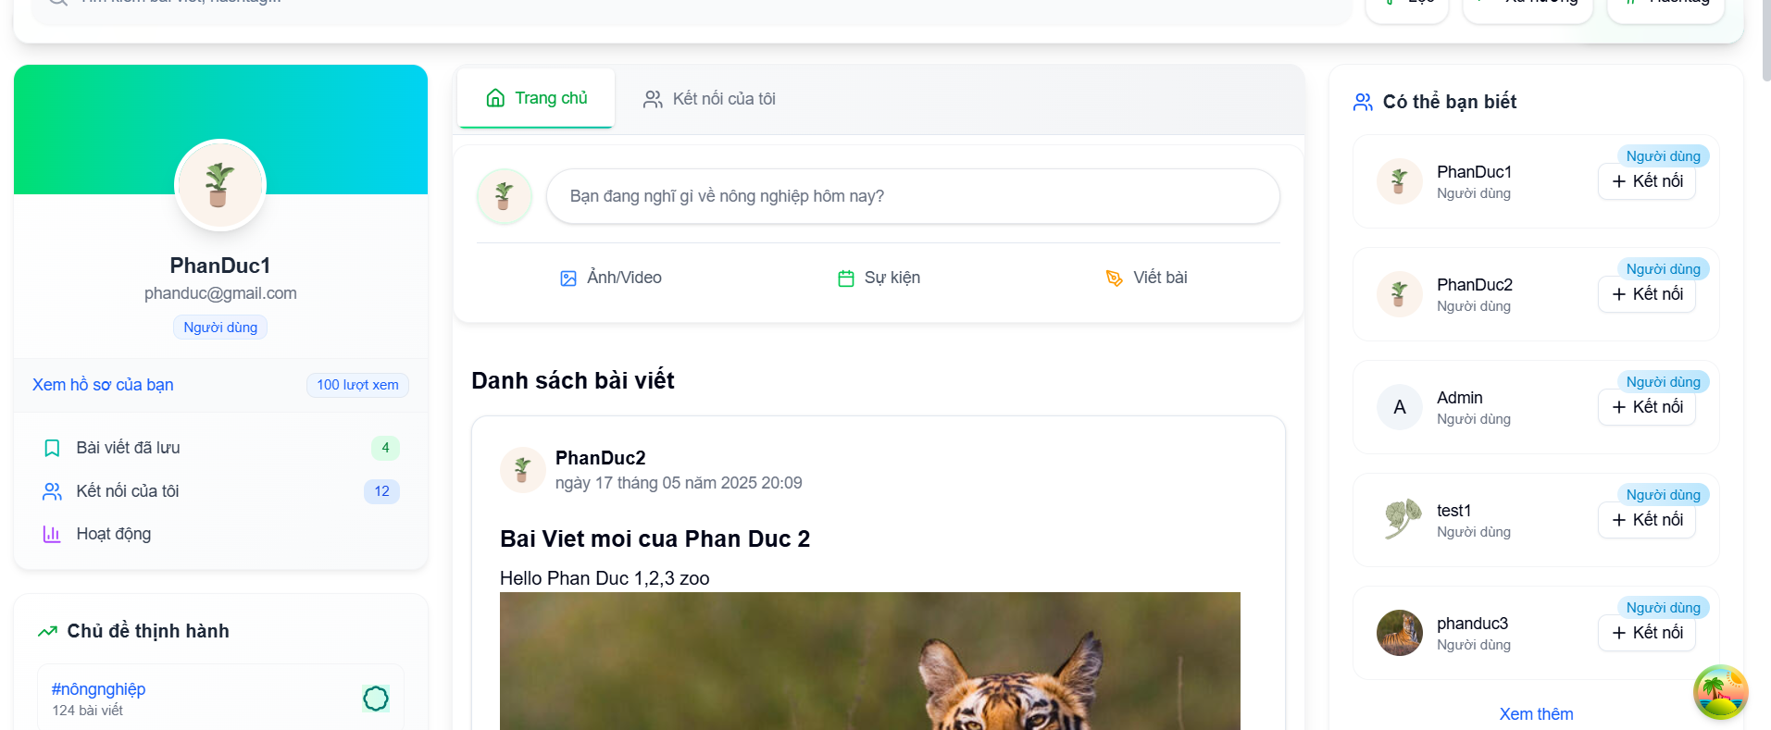
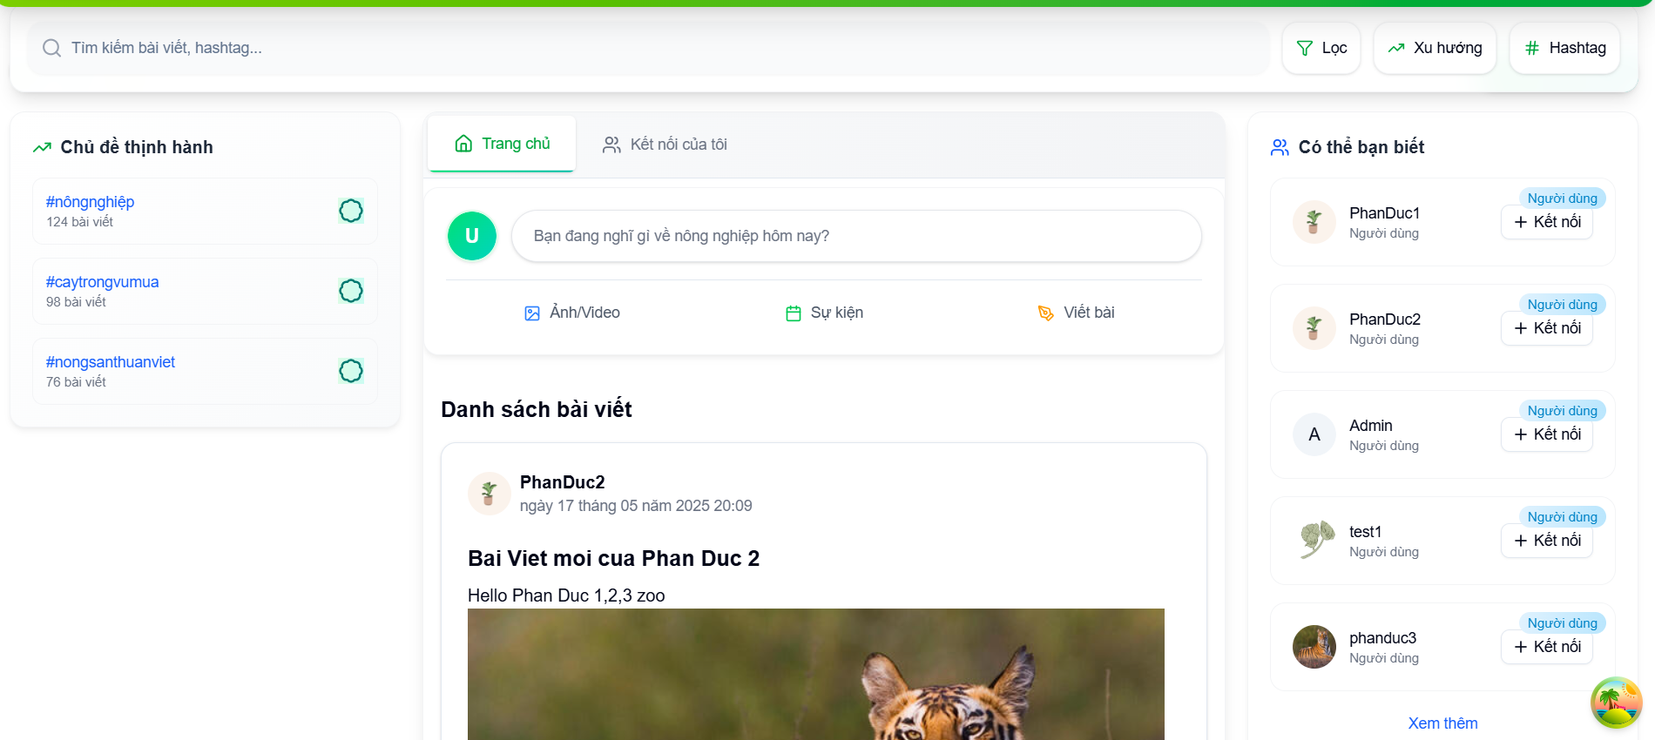

Test Case ID | Mô tả | Hành động | Điều kiện tiên quyết | Kết quả mong đợi | Kết quả thực tế | Kết quả |  |  | Kết quả |  |  | Chú thích
 |  |  |  |  |  | Vòng 1 |  |  | Vòng 2
 |  |  |  |  |  | Trạng thái | Ngày kiểm tra | Người kiểm tra | Trạng thái | Ngày kiểm tra | Người kiểm tra
GUI_SHOW Xem bài viết
GUI-XBV01 | Label |  |  | -Label : #313a3f -Status : enable | -Label : #313a3f -Status : enable | Passed | 2025-03-26 | Đức | Passed | 2025-04-08 | Thông
GUI-XBV02 | Textbox |  |  | -Text color : #252422 -Status : enable | -Text color : #252422 -Status : enable | Passed | 2025-03-26 | Đức | Passed | 2025-04-08 | Thông
GUI-XBV03 | Image |  |  | -Text color : #252422 -Status : enable | -Text color : #252422 -Status : enable | Passed | 2025-03-26 | Đức | Passed | 2025-04-08 | Thông
GUI-XBV04 | Button |  |  | -Text color :#fec107 -Status : enable | -Text color :#fec107 -Status : enable | Passed | 2025-03-26 | Đức | Passed | 2025-04-08 | Thông
FUNCTION_SHOW Trang Xem bài viết
FUNC-XBV01 | Xác thực xem bài viết khi chưa đăng nhập | 1. Truy cập vào trang chủ 2. Hiển thị các bài viết | Truy cập vào trang web | Hiển thị thông tin các bài viết nhưng không hiển thị người dùng | Hiển thị thông tin các bài viết nhưng không hiển thị người dùng | Passed | 2025-03-26 | Đức | Passed | 2025-04-08 | Thông
FUNC-XBV02 | Xác thực thông báo lỗi đăng bài viết khi chưa đăng nhập | 1. Truy cập vào trang chủ 2. Chọn bạn đang nghĩ gì ? 3. Nhâp tiêu đề và nội dung 4. Chọn hình ảnh 5. Nhấn đăng bài | Truy cập vào trang web | Hiển thị thông báo " Đã xảy ra lỗi và vui lòng thử lại " | Hiển thị thông báo " Đã xảy ra lỗi và vui lòng thử lại " | Passed | 2025-03-26 | Đức | Passed | 2025-04-08 | Thông
FUNC-XBV03 | Xác minh thông báo lỗi tương tác bài viết khi chưa đăng nhập | 1. Truy cập vào trang chủ 2. Chọn bài viết 3. Nhấn vào nút "Like" | Truy cập vào trang web | Hiển thị thông báo " Đã xảy ra lỗi khi xử lý phản ứng, vui lòng thử lại ". | Hiển thị thông báo " Đã xảy ra lỗi khi xử lý phản ứng, vui lòng thử lại ". | Passed | 2025-03-26 | Đức | Passed | 2025-04-08 | Thông
FUNC-XBV04 | Xác minh thông báo lỗi bình luận bài viết khi chưa đăng nhập | 1. Truy cập vào trang chủ 2. Chọn bài viết 3. Nhấn vào nút "Bình luận" 4. Nhập nội dung bình luận hoặc phản hồi bình luận | Truy cập vào trang web | Hệ thống thông báo lỗi : "Vui lòng đăng nhập để bình luận" | Hệ thống thông báo lỗi : "Vui lòng đăng nhập để bình luận" | Passed | 2025-03-26 | Đức | Passed | 2025-04-08 | Thông
FUNC-XBV05 | Xác thực xem bài viết khi đăng nhập thành công | 1. Truy cập vào trang chủ 2. Hiển thị các bài viết | Truy cập vào trang web | Hiển thị thông tin các bài viết và hiển thị tên, trang người dùng đăng bài. | Hiển thị thông tin các bài viết và hiển thị tên, trang người dùng đăng bài. | Passed | 2025-03-26 | Đức | Passed | 2025-04-08 | Thông
FUNC-XBV06 | Xác thực thông báo đăng bài viết khi đã đăng nhập | 1. Truy cập vào trang chủ 2. Chọn bạn đang nghĩ gì ? 3. Nhâp tiêu đề và nội dung 4. Chọn hình ảnh 5. Nhấn đăng bài | Truy cập vào trang web | Hiển thị thông báo " Bài viết đã được tạo " | Hiển thị thông báo " Bài viết đã được tạo " | Passed | 2025-03-26 | Đức | Passed | 2025-04-08 | Thông
FUNC-XBV07 | Xác minh thông báo tương tác bài viết khi đã đăng nhập | 1. Truy cập vào trang chủ 2. Chọn bài viết 3. Nhấn vào nút "Like" | Truy cập vào trang web | Hiển thị nút like chuyển màu | Hiển thị nút like chuyển màu | Passed | 2025-03-26 | Đức | Passed | 2025-04-08 | Thông

Quản lý bài viết
Project Name | Xây dựng diễn đàn chia sẻ thông tin nông sản tích hợp AI tư vấn và thương mại hóa đa người dùng
Module Code | Quản lý bài viết
 | Hoàn thành | Lỗi | Chưa kiểm tra | Bị chăn | Tổng số trường hợp thử nghiệm
Round 1 | 5 | 0 | 0 | 0 | 5
Round 2 | 5 | 0 | 0 | 0 | 5
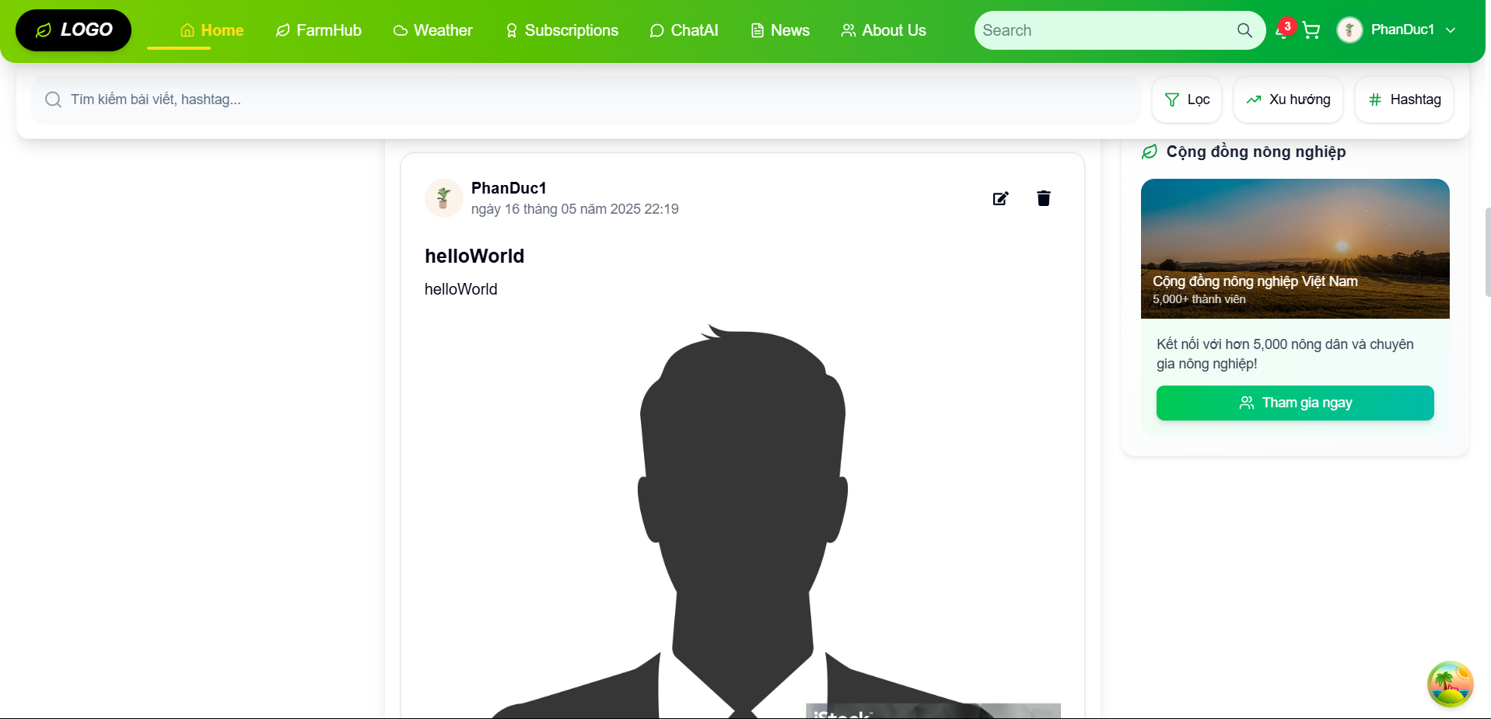
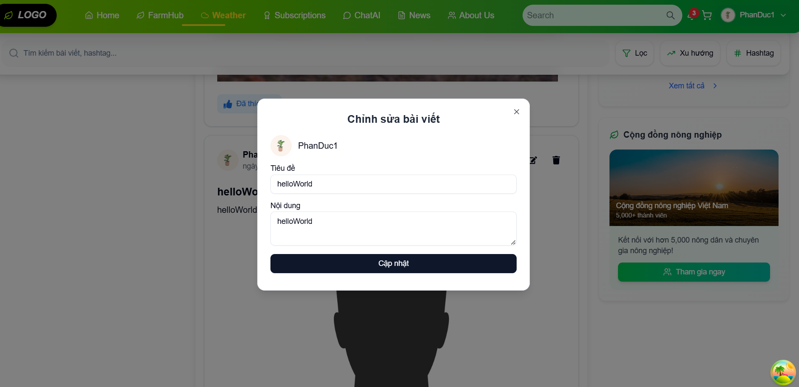
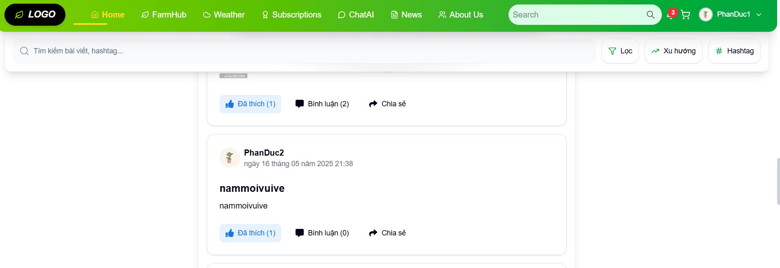
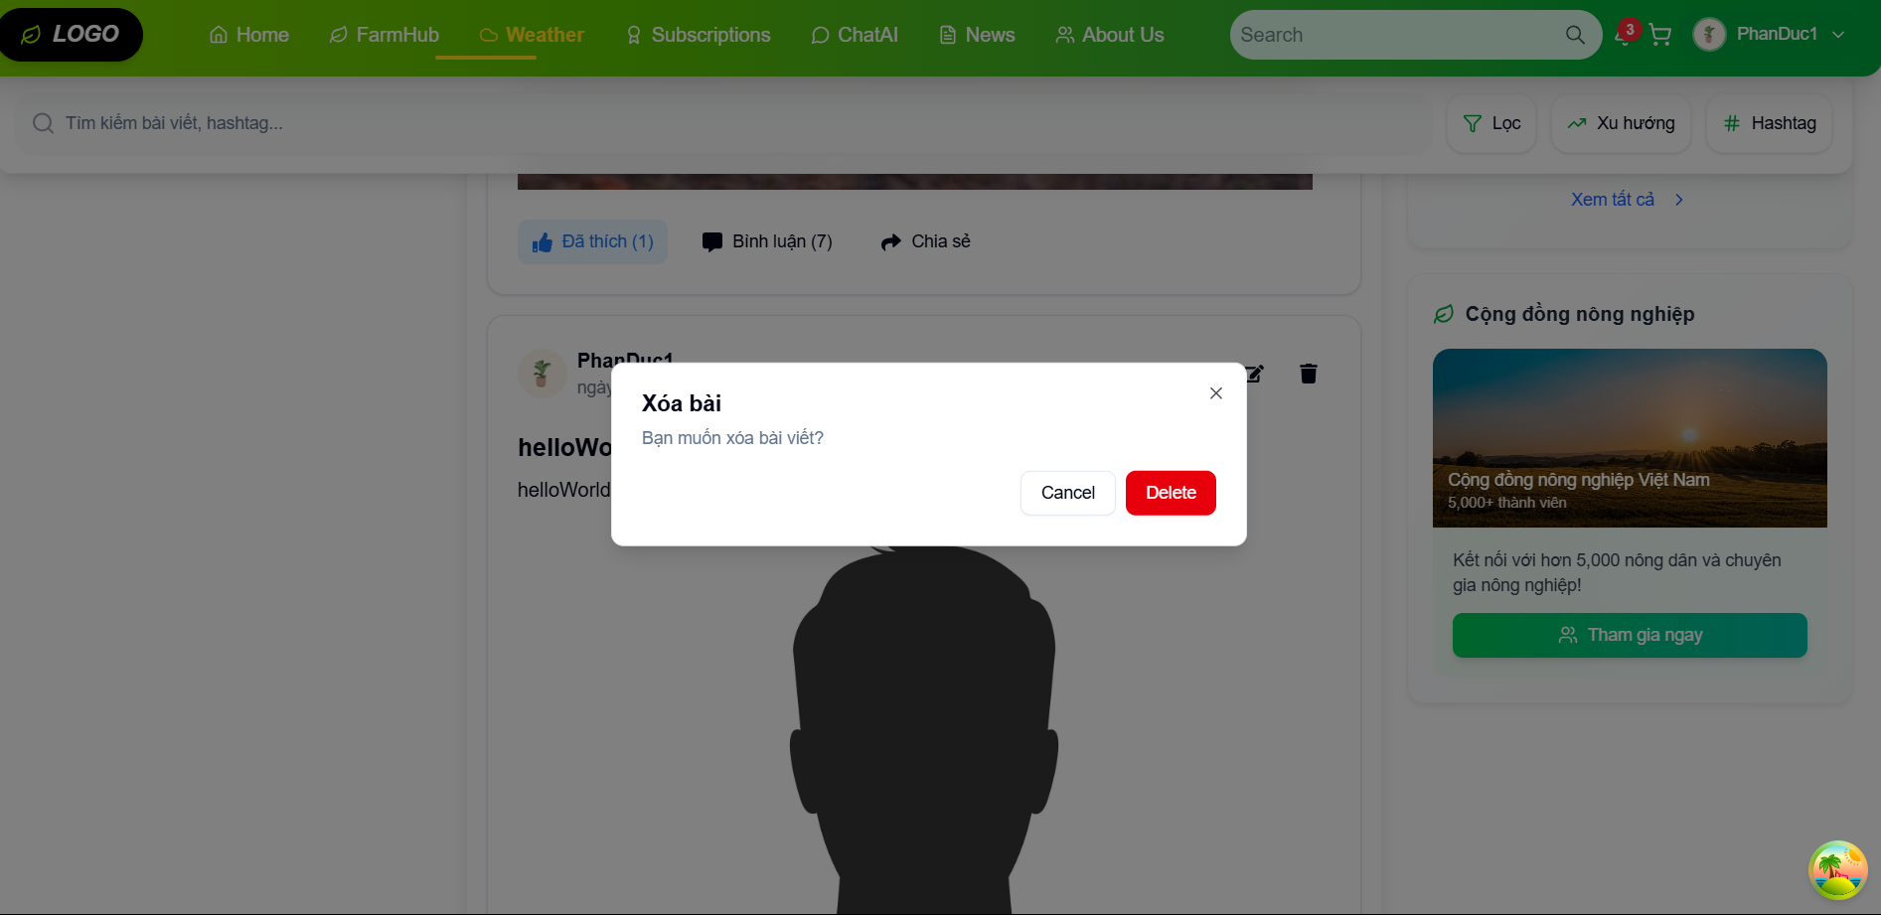

Test Case ID | Mô tả | Hành động | Điều kiện tiên quyết | Kết quả mong đợi | Kết quả thực tế | Kết quả |  |  | Kết quả |  |  | Chú thích
 |  |  |  |  |  | Vòng 1 |  |  | Vòng 2
 |  |  |  |  |  | Trạng thái | Ngày kiểm tra | Người kiểm tra | Trạng thái | Ngày kiểm tra | Người kiểm tra
GUI_SHOW Quản ký bài viết
GUI-QLBV01 | Label |  |  | -Label : #313a3f -Status : enable | -Label : #313a3f -Status : enable | Passed | 2025-03-28 | Bách | Passed | 2025-04-08 | Thông
GUI-QLBV03 | Textbox |  |  | -Text color : #252422 -Status : enable | -Text color : #252422 -Status : enable | Passed | 2025-03-28 | Bách | Passed | 2025-04-08 | Thông
GUI-QLBV04 | Button |  |  | -Text color :#fec107 -Status : enable | -Text color :#fec107 -Status : enable | Passed | 2025-03-28 | Bách | Passed | 2025-04-08 | Thông
FUNCTION_SHOW Trang Quản lý bài viết
FUNC-QLBV01 | Xác minh đăng nhập thành công | 1. Đăng nhập vào hệ thống | Truy cập vào trang web | Hiển thị giao diện khi đã đăng nhập thành công | Hiển thị giao diện khi đã đăng nhập thành công | Passed | 2025-03-28 | Bách | Passed | 2025-04-08 | Thông
FUNC-QLBV02 | Xác minh quản lý bài viết người dùng | 1. Đăng nhập vào hệ thống 2. Chọn trang bài viết | Truy cập vào trang web | Hiển thị giao diện quản lí bài viết | Hiển thị giao diện quản lí bài viết | Passed | 2025-03-28 | Bách | Passed | 2025-04-08 | Thông
FUNC-QLBV03 | Xác minh thông báo khi xoá bài viết | 1. Đăng nhập vào hệ thống 2. Chọn trang bài viết 3. Chọn icon chỉnh sửa 4. Chọn xoá bài viết | Truy cập vào trang web | Hệ thống thông báo : "Bạn muốn xoá bài viết ?" | Hệ thống thông báo : "Bạn muốn xoá bài viết ?" | Passed | 2025-03-28 | Bách | Passed | 2025-04-08 | Thông
FUNC-QLBV04 | Xác minh hiển thị khi muốn chỉnh sửa bài viết của người khác | 1. Đăng nhập vào hệ thống 2. Chọn trang bài viết 3. Không hiển thị icon chỉnh sửa | Truy cập vào trang web | Không hiển thị icon khi chỉnh sửa bài viết người khác | Không hiển thị icon khi chỉnh sửa bài viết người khác | Passed | 2025-03-28 | Bách | Passed | 2025-04-08 | Thông
FUNC-QLBV05 | Xác minh thông báo khi chỉnh sửa bài viết | 1. Đăng nhập vào hệ thống 2. Chọn trang hồ sơ 3. Chọn icon chỉnh sửa 4. Nhập nội dung cần chỉnh sửa 5. Nhấn "Cập nhật" | Truy cập vào trang web | Hệ thống thông báo : "Bài viết đã được cập nhật" | Hệ thống thông báo : "Bài viết đã được cập nhật" | Passed | 2025-03-28 | Bách | Passed | 2025-04-08 | Thông

Xem sản phẩm
Project Name | Xây dựng diễn đàn chia sẻ thông tin nông sản tích hợp AI tư vấn và thương mại hóa đa người dùng
Module Code | Xem sản phẩm
 | Hoàn thành | Lỗi | Chưa kiểm tra | Bị chăn | Tổng số trường hợp thử nghiệm
Round 1 | 5 | 0 | 0 | 0 | 5
Round 2 | 5 | 0 | 0 | 0 | 5

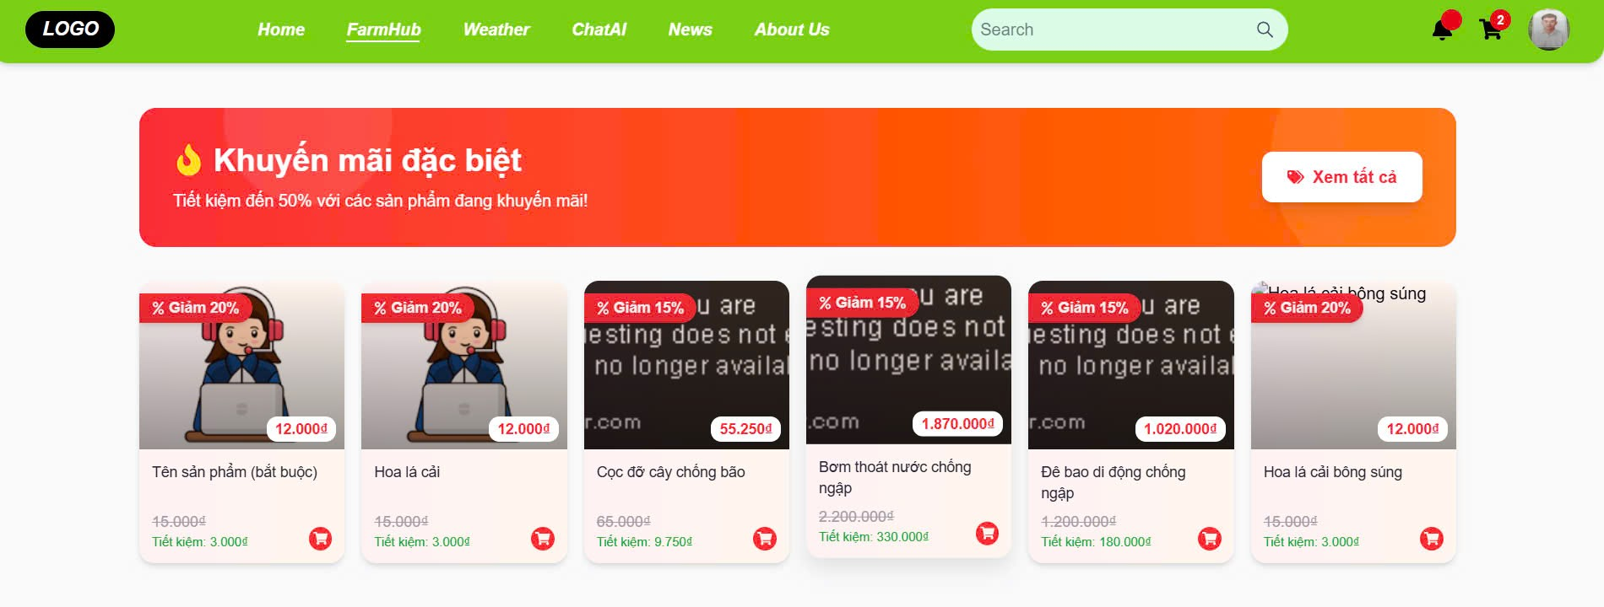

Test Case ID | Mô tả | Hành động | Điều kiện tiên quyết | Kết quả mong đợi | Kết quả thực tế | Kết quả |  |  | Kết quả |  |  | Chú thích
 |  |  |  |  |  | Vòng 1 |  |  | Vòng 2
 |  |  |  |  |  | Trạng thái | Ngày kiểm tra | Người kiểm tra | Trạng thái | Ngày kiểm tra | Người kiểm tra
GUI_SHOW Xem sản phẩm
GUI-XSP01 | Label |  |  | -Label : #ffffff -Status : enable | -Label : #ffffff -Status : enable | Passed | 2025-03-30 | Bách | Passed | 2025-04-08 | Thông
GUI-XSP02 | Image |  |  | -Label : #ffffff -Status : enable | -Label : #ffffff -Status : enable | Passed | 2025-03-30 | Bách | Passed | 2025-04-08 | Thông
GUI-XSP03 | Button |  |  | -Label : #ffffff -Status : enable | -Label : #ffffff -Status : enable | Passed | 2025-03-30 | Bách | Passed | 2025-04-08 | Thông
FUNCTION_SHOW Xem sản phẩm
FUNC-XSP01 | Xác minh đã đăng nhập vào tài khoản | 1. Đăng nhập vào hệ thống | Truy cập vào trang web, đã đăng nhập | Hiển thị giao diện khi đã đăng nhập vào tài khoản | Hiển thị giao diện khi đã đăng nhập vào tài khoản | Passed | 2025-03-30 | Bách | Passed | 2025-04-08 | Thông
FUNC-XSP02 | Xác minh hiển thị bấm vào trang Farmhub | 1. Đăng nhập vào hệ thống 2. Truy cập vào trang Farmhub | Truy cập vào trang web, đã đăng nhập | Hiển thị giao diện trang Farmhub | Hiển thị giao diện trang Farmhub | Passed | 2025-03-30 | Bách | Passed | 2025-04-08 | Thông
FUNC-XSP03 | Xác minh hiển thị khi chọn xem sản phẩm | 1. Truy cập vào trang web 2. Đăng nhập vào hệ thống. 3. Truy cập vào trang Farmhub 4. Chọn sản phẩm cần xem | Truy cập vào trang web, đã đăng nhập | Hiển thị thông tin các sản phẩm cần xem | Hiển thị thông tin các sản phẩm cần xem | Passed | 2025-03-30 | Bách | Passed | 2025-04-08 | Thông
FUNC-XSP04 | Xác minh khách vãng lai có thể xem thông tin cơ bản của sản phẩm | 1. Truy cập vào trang web 2. Truy cập vào trang Farmhub 3. Chọn sản phẩm cần xem | Truy cập vào trang web, chưa đăng nhập | Hiển thị thông tin cơ bản của các sản phẩm | Hiển thị thông tin sản phẩm cơ bản, các nút chức năng bị ẩn | Passed | 2025-03-30 | Bách | Passed | 2025-04-08 | Thông
FUNC-XSP05 | Xác minh người dùng đã đăng nhập có thể xem đầy đủ thông tin sản phẩm | 1. Truy cập vào trang web 2. Đăng nhập vào hệ thống. 3. Truy cập vào trang Farmhub 4. Chọn sản phẩm cần xem | Truy cập vào trang web, chưa đăng nhập | Hiển thị thông tin đầy đủ của các sản phẩm | Hiển thị đầy đủ thông tin và nút chức năng thức hiện đúng | Passed | 2025-03-30 | Bách | Passed | 2025-04-08 | Thông

Quản lý sản phẩm
Project Name | Xây dựng diễn đàn chia sẻ thông tin nông sản tích hợp AI tư vấn và thương mại hóa đa người dùng
Module Code | Quản lý sản phẩm
 | Hoàn thành | Lỗi | Chưa kiểm tra | Bị chăn | Tổng số trường hợp thử nghiệm
Round 1 | 7 | 0 | 0 | 0 | 7
Round 2 | 7 | 0 | 0 | 0 | 7
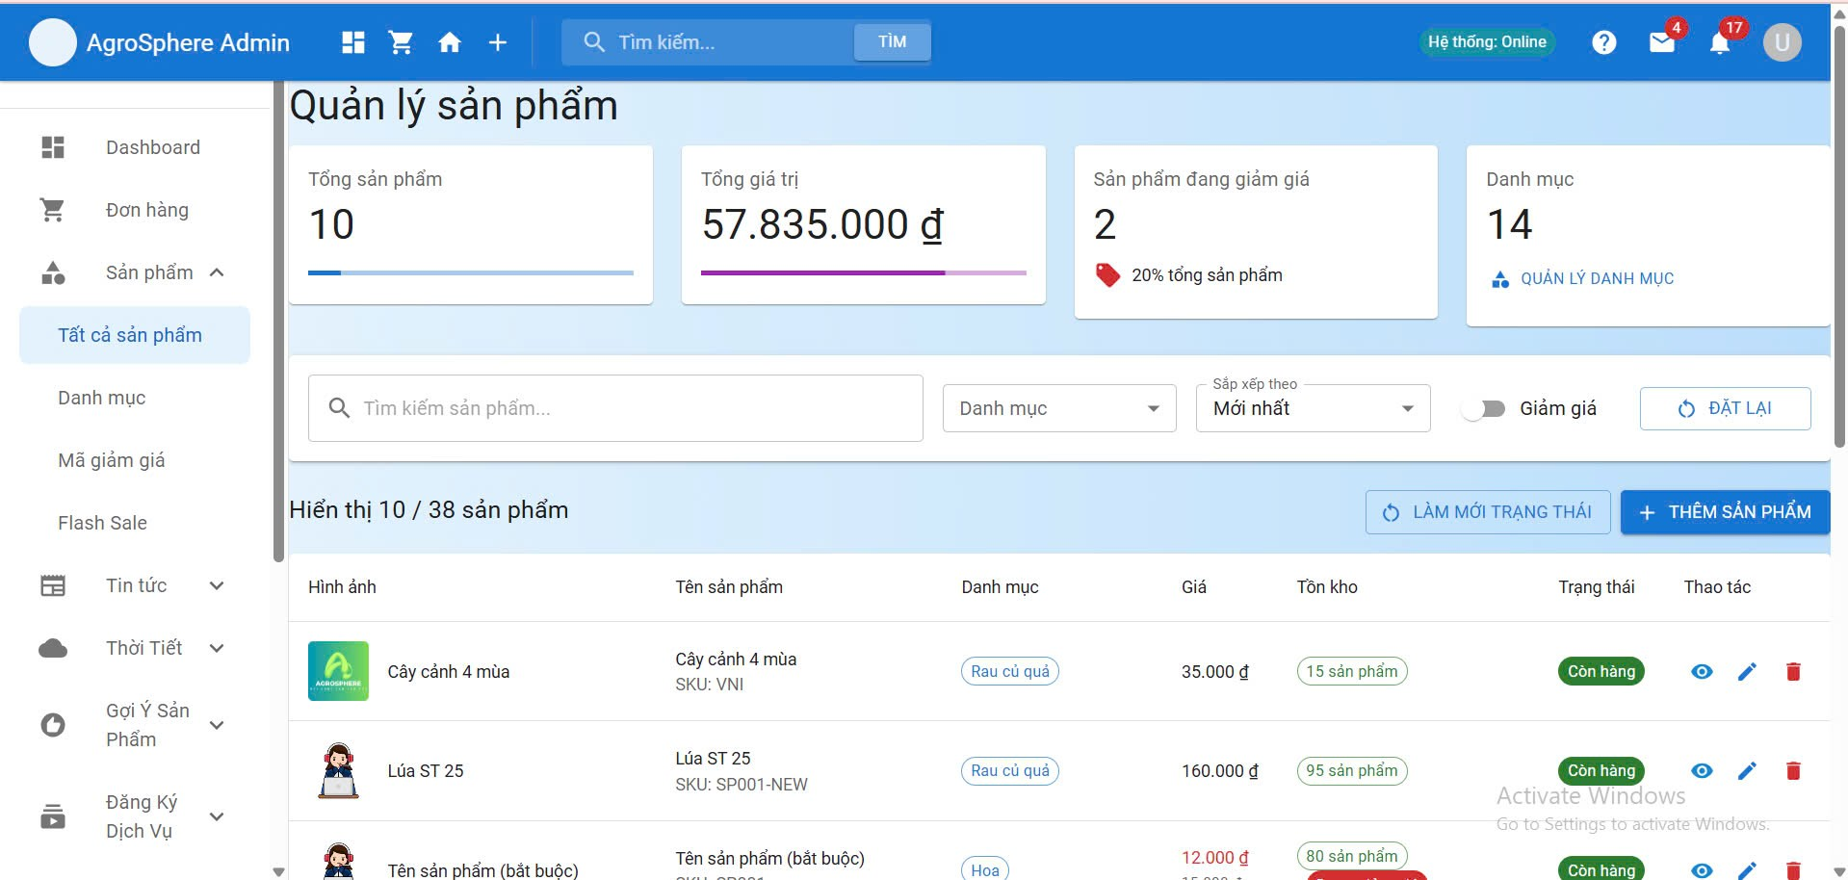

Test Case ID | Mô tả | Hành động | Điều kiện tiên quyết | Kết quả mong đợi | Kết quả thực tế | Kết quả |  |  | Kết quả |  |  | Chú thích
 |  |  |  |  |  | Vòng 1 |  |  | Vòng 2
 |  |  |  |  |  | Trạng thái | Ngày kiểm tra | Người kiểm tra | Trạng thái | Ngày kiểm tra | Người kiểm tra
GUI_SHOW Quản lý sản phẩm
GUI-QLSP01 | Label |  |  | -Text color : #252422 -Status : enable | -Text color : #252422 -Status : enable | Passed | 2025-04-01 | Thông | Passed | 2025-04-08 | Bách
GUI-QLSP02 | Textbox |  |  | -Text color : #252422 -Status : enable | -Text color : #252422 -Status : enable | Passed | 2025-04-01 | Thông | Passed | 2025-04-08 | Bách
GUI-QLSP03 | Textbox |  |  | -Text color : #252422 -Status : enable | -Text color : #252422 -Status : enable | Passed | 2025-04-01 | Thông | Passed | 2025-04-08 | Bách
GUI-QLSP04 | Button |  |  | -Text color :#fec107 -Status : enable | -Text color :#fec107 -Status : enable | Passed | 2025-04-01 | Thông | Passed | 2025-04-08 | Bách
FUNCTION_SHOW Quản lý sản phẩm
FUNC-QLSP01 | Kiểm tra hiển thị số lượng sản phẩm | 1. Truy cập vào giao diện admin. 2. Chọn quản lý sản phẩm. | Truy cập vào trang web, đăng nhập tài khoản thành công. | Hiển thị đúng tổng số sản phẩm trong hệ thống | Hiển thị đúng tổng số sản phẩm trong hệ thống | Passed | 2025-04-01 | Thông | Passed | 2025-04-08 | Bách
FUNC-QLSP02 | Kiểm tra nút thêm sản phẩm mới | 1. Truy cập vào giao diện admin. 2. Chọn quản lý sản phẩm. 3. Bấm vào nút thêm sản phẩm mới | Truy cập vào trang web, đăng nhập tài khoản thành công. | Chuyển đến trang thêm mới sản phẩm | Chuyển đến trang thêm mới sản phẩm | Passed | 2025-04-01 | Thông | Passed | 2025-04-08 | Bách
FUNC-QLSP03 | Kiểm tra bộ lọc trạng thái sản phẩm | 1. Truy cập vào giao diện admin. 2. Chọn quản lý sản phẩm. 3. Chọn từng bộ lọc | Truy cập vào trang web, đăng nhập tài khoản thành công. | Hiển thị đúng các sản phẩm theo từng bộ lọc | Hiển thị đúng các sản phẩm theo từng bộ lọc | Passed | 2025-04-01 | Thông | Passed | 2025-04-08 | Bách
FUNC-QLSP04 | Tìm kiếm sản phẩm theo tên | 1. Truy cập vào giao diện admin. 2. Chọn quản lý sản phẩm. 3. Gõ từ khóa vào ô tìm kiếm | Truy cập vào trang web, đăng nhập tài khoản thành công. | Hiển thị danh sách sản phẩm phù hợp | Hiển thị danh sách sản phẩm phù hợp | Passed | 2025-04-01 | Thông | Passed | 2025-04-08 | Bách
FUNC-QLSP05 | Chỉnh sửa thông tin sản phẩm | 1. Truy cập vào giao diện admin. 2. Chọn quản lý sản phẩm. 3. Bấm icon bút tại cột thao táci | Truy cập vào trang web, đăng nhập tài khoản thành công. | Chuyển đến form chỉnh sửa sản phẩm | Chuyển đến form chỉnh sửa sản phẩm | Passed | 2025-04-01 | Thông | Passed | 2025-04-08 | Bách
FUNC-QLSP06 | Xóa sản phẩm khỏi danh sách | 1. Truy cập vào giao diện admin. 2. Chọn quản lý sản phẩm. 3. Bấm icon thùng rác, sau đó xác nhận xóa | Truy cập vào trang web, đăng nhập tài khoản thành công. | Sản phẩm bị xóa khỏi danh sách và cập nhật tổng số | Sản phẩm bị xóa khỏi danh sách và cập nhật tổng số | Passed | 2025-04-01 | Thông | Passed | 2025-04-08 | Bách
FUNC-QLSP07 | Kiểm tra hiển thị khuyến mãi | 1. Truy cập vào giao diện admin. 2. Chọn quản lý sản phẩm. 3. Kiểm tra giá sản phẩm có giảm giái | Truy cập vào trang web, đăng nhập tài khoản thành công. | Hiển thị giá gạch ngang và giá sau khi giảm, tỷ lệ giảm đúng | Hiển thị giá gạch ngang và giá sau khi giảm, tỷ lệ giảm đúng | Passed | 2025-04-01 | Thông | Passed | 2025-04-08 | Bách

Chat với AI
Project Name | Xây dựng diễn đàn chia sẻ thông tin nông sản tích hợp AI tư vấn và thương mại hóa đa người dùng
Module Code | Chat với AI
 | Hoàn thành | Lỗi | Chưa kiểm tra | Bị chăn | Tổng số trường hợp thử nghiệm
Round 1 | 7 | 0 | 0 | 0 | 7
Round 2 | 7 | 0 | 0 | 0 | 7
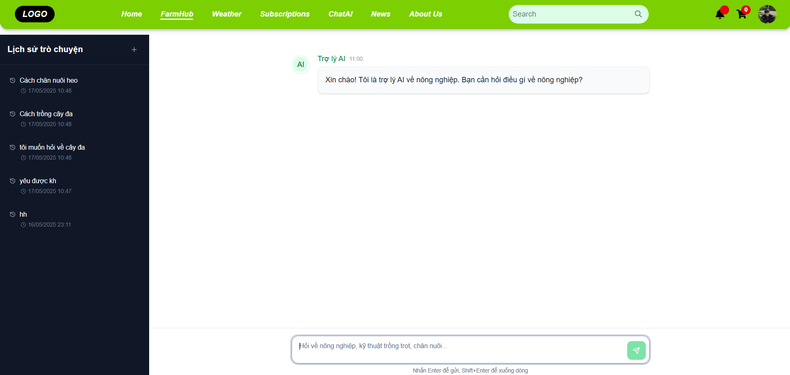

Test Case ID | Mô tả | Hành động | Điều kiện tiên quyết | Kết quả mong đợi | Kết quả thực tế | Kết quả |  |  | Kết quả |  |  | Chú thích
 |  |  |  |  |  | Vòng 1 |  |  | Vòng 2
 |  |  |  |  |  | Trạng thái | Ngày kiểm tra | Người kiểm tra | Trạng thái | Ngày kiểm tra | Người kiểm tra
GUI_SHOW Chat với AI
GUI-CHAT01 | Label |  |  | -Label : #313a3f -Status : enable | -Label : #313a3f -Status : enable | Passed | 2025-04-03 | Thông | Passed | 2025-04-08 | Truyền
GUI-CHAT02 | Textbox |  |  | -Text color : #252422 -Status : enable | -Text color : #252422 -Status : enable | Passed | 2025-04-03 | Thông | Passed | 2025-04-08 | Truyền
GUI-CHAT03 | Button |  |  | -Text color :#fec107 -Status : enable | -Text color :#fec107 -Status : enable | Passed | 2025-04-03 | Thông | Passed | 2025-04-08 | Truyền
FUNCTION_SHOW Chat với AI
FUNC-CHAT01 | Xác minh Chat với AI khi chưa đăng nhập vào hệ thống | 1. Truy cập vào hệ thống 2. Chọn Chat AI | Truy cập vào trang web, chưa đăng nhập | Hiển thị giao diện đăng nhập | Hiển thị giao diện đăng nhập | Passed | 2025-04-03 | Thông | Passed | 2025-04-08 | Truyền
FUNC-CHAT02 | Xác minh Chat với AI đã đăng nhập vào hệ thống | 1. Truy cập vào hệ thống 2. Đăng nhập vào hệ thống 3. Chọn Chat AI | Truy cập vào trang web, đã đăng nhập | Hiển thị giao diện Chat AI | Hiển thị giao diện Chat AI | Passed | 2025-04-03 | Thông | Passed | 2025-04-08 | Truyền
FUNC-CHAT03 | Xác minh thông báo lỗi nhập sai nội dung cần hỏi ngoài hệ thống | 1. Truy cập vào hệ thống 2. Đăng nhập vào hệ thống 3. Chọn Chat AI 4. Nhập sai nội dung 5. Nhấn gửi | Truy cập vào trang web, đã đăng nhập | Hiển thị thông báo "Tôi xin lỗi, câu hỏi của bạn không liên quan đến các chủ đề nông nghiệp mà tôi có thể hỗ trợ. " | Hiển thị thông báo "Tôi xin lỗi, câu hỏi của bạn không liên quan đến các chủ đề nông nghiệp mà tôi có thể hỗ trợ. " | Passed | 2025-04-03 | Thông | Passed | 2025-04-08 | Truyền
FUNC-CHAT04 | Xác minh AI phản hồi đúng khi người dùng gửi câu hỏi | 1. Truy cập vào hệ thống 2. Đăng nhập vào hệ thống 3. Chọn Chat AI 4. Nhập nội dung 5. Nhấn gửi | Truy cập vào trang web, đã đăng nhập | Hiển thị đúng thông tin chi tiết về nội dung cần hỏi | Hiển thị đúng thông tin chi tiết về nội dung cần hỏi | Passed | 2025-04-03 | Thông | Passed | 2025-04-08 | Truyền
FUNC-CHAT05 | Xác minh hệ thống lưu trữ lịch sử chat | 1. Truy cập vào hệ thống 2. Đăng nhập vào hệ thống 3. Chọn Chat AI 4. Chọn lịch sử hội thoại | Truy cập vào trang web, đã đăng nhập | Hệ thống hiển thị cuộc hội thoại vừa gửi trong mục “Lịch sử hội thoại” | Hệ thống hiển thị đúng nội dung trong “Lịch sử hội thoại” | Passed | 2025-04-03 | Thông | Passed | 2025-04-08 | Truyền
FUNC-CHAT06 | Xác minh lỗi khi người dùng gửi tin nhắn rỗng | 1. Truy cập vào hệ thống 2. Đăng nhập vào hệ thống 3. Chọn Chat AI 4. Nhấn gửi | Truy cập vào trang web, đã đăng nhập | Không hiển thị nút gửi | Không hiển thị nút gửi | Passed | 2025-04-03 | Thông | Passed | 2025-04-08 | Truyền
FUNC-CHAT07 | Xác minh chức năng tạo đoạn hội thoại mới khi người dùng bấm vào nút “+” | 1. Truy cập vào hệ thống 2. Đăng nhập vào hệ thống 3. Chọn Chat AI 4. Bấm vào dấu " + " | Truy cập vào trang web, đã đăng nhập | Khung chat được làm mới (trống), không còn nội dung của đoạn chat cũ | Khung chat được làm mới thành công | Passed | 2025-04-03 | Thông | Passed | 2025-04-08 | Truyền

Xem tin tức
Project Name | Xây dựng diễn đàn chia sẻ thông tin nông sản tích hợp AI tư vấn và thương mại hóa đa người dùng
Module Code | Xem tin tức
 | Hoàn thành | Lỗi | Chưa kiểm tra | Bị chăn | Tổng số trường hợp thử nghiệm
Round 1 | 7 | 0 | 0 | 0 | 7
Round 2 | 7 | 0 | 0 | 0 | 7

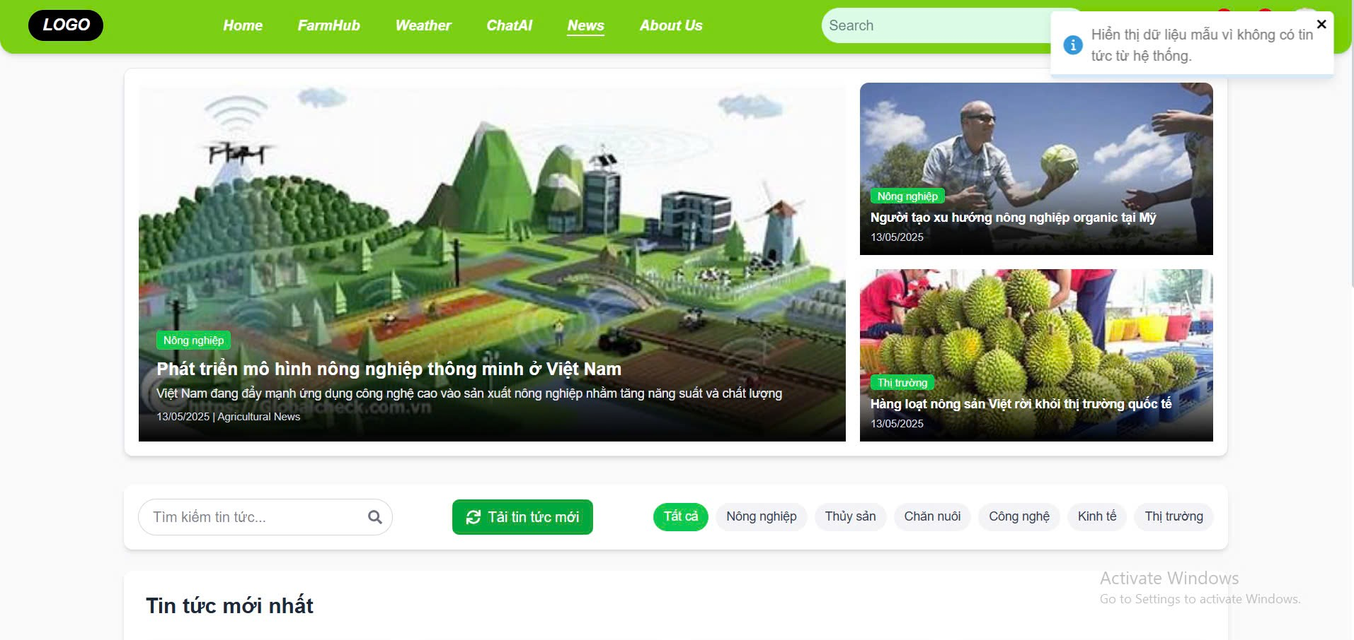

Test Case ID | Mô tả | Hành động | Điều kiện tiên quyết | Kết quả mong đợi | Kết quả thực tế | Kết quả |  |  | Kết quả |  |  | Chú thích
 |  |  |  |  |  | Vòng 1 |  |  | Vòng 2
 |  |  |  |  |  | Trạng thái | Ngày kiểm tra | Người kiểm tra | Trạng thái | Ngày kiểm tra | Người kiểm tra
GUI_SHOW Xem tin tức
GUI-XTT01 | Label |  |  | -Label : #313a3f -Status : enable | -Label : #313a3f -Status : enable | Passed | 2025-04-04 | Đức | Passed | 2025-04-08 | Truyền
GUI-XTT02 | Textbox |  |  | -Text color : #252422 -Status : enable | -Text color : #252422 -Status : enable | Passed | 2025-04-04 | Đức | Passed | 2025-04-08 | Truyền
GUI-XTT03 | Button |  |  | -Text color : #252422 -Status : enable | -Text color : #252422 -Status : enable | Passed | 2025-04-04 | Đức | Passed | 2025-04-08 | Truyền
GUI-XTT04 | Image |  |  | -Text color : #252422 -Status : enable | -Label : #313a3f -Status : enable | Passed | 2025-04-04 | Đức | Passed | 2025-04-08 | Truyền
FUNCTION_SHOW Xem tin tức
FUNC-XTT01 | Xác minh đã đăng nhập vào tài khoản | 1. Đăng nhập vào hệ thống | Truy cập vào trang web, đã đăng nhập | Hiển thị giao diện khi đã đăng nhập vào tài khoản | Hiển thị giao diện khi đã đăng nhập vào tài khoản | Passed | 2025-04-04 | Đức | Passed | 2025-04-08 | Truyền
FUNC-XTT02 | Xác minh hiển thị bấm vào trang News | 1. Đăng nhập vào hệ thống 2. Truy cập vào trang News | Truy cập vào trang web, đã đăng nhập | Hiển thị giao diện trang News | Hiển thị giao diện trang News | Passed | 2025-04-04 | Đức | Passed | 2025-04-08 | Truyền
FUNC-XTT03 | Xác minh hiển thị khi chọn xem tin tức | 1. Truy cập vào trang web 2. Truy cập vào trang News 3. Chọn tin tức cần xem | Truy cập vào trang web, đã đăng nhập | Hiển thị thông tin các bài báo tin tức cần xem | Hiển thị thông tin các bài báo tin tức cần xem | Passed | 2025-04-04 | Đức | Passed | 2025-04-08 | Truyền
FUNC-XTT04 | Xác minh hiển thị khi tìm kiếm tin tức | 1. Truy cập vào trang web 2. Truy cập vào trang News 3. Chọn ô tìm kiếm tin tức 4. Nhập tin tức cần tìm kiếm | Truy cập vào trang web, đã đăng nhập | Hiển thị các tin tức đã tìm kiếm | Hiển thị các tin tức đã tìm kiếm | Passed | 2025-04-04 | Đức | Passed | 2025-04-08 | Truyền
FUNC-XTT05 | Xác minh thông báo khi tải mới tin tức | 1. Truy cập vào trang web 2. Truy cập vào trang News 3. Chọn tải mới tin tức | Truy cập vào trang web, đã đăng nhập | Hiển thị thông báo "Đã kích hoạt tải tin tức mới từ nguồn. Vui lòng đợi và làm mới trang sau vài phút". | Hiển thị thông báo "Đã kích hoạt tải tin tức mới từ nguồn. Vui lòng đợi và làm mới trang sau vài phút". | Passed | 2025-04-04 | Đức | Passed | 2025-04-08 | Truyền
FUNC-XTT06 | Xác minh khách vãng lai có thể xem danh sách tin tức | 1. Truy cập vào trang web 2. Truy cập vào trang News | Truy cập vào trang web, chưa đăng nhập | Hiển thị danh sách tin tức với tiêu đề, ảnh đại diện, tóm tắt ngắn | Hiển thị danh sách tin tức đúng | Passed | 2025-04-04 | Đức | Passed | 2025-04-08 | Truyền
FUNC-XTT07 | Xác minh khách vãng lai có thể xem chi tiết một bài tin | 1. Truy cập vào trang web 2. Truy cập vào trang News 3. Nhấn vào 1 bài viết | Truy cập vào trang web, chưa đăng nhập | Hiển thị nội dung chi tiết bài viết: tiêu đề, nội dung, ảnh minh họa, ngày đăng | Hiển thị đúng nội dung chi tiết | Passed | 2025-04-04 | Đức | Passed | 2025-04-08 | Truyền

Quản lý tài khoản
Project Name | Xây dựng diễn đàn chia sẻ thông tin nông sản tích hợp AI tư vấn và thương mại hóa đa người dùng
Module Code | Quản lý tài khoản
 | Hoàn thành | Lỗi | Chưa kiểm tra | Bị chăn | Tổng số trường hợp thử nghiệm
Round 1 | 6 | 0 | 0 | 0 | 6
Round 2 | 6 | 0 | 0 | 0 | 6
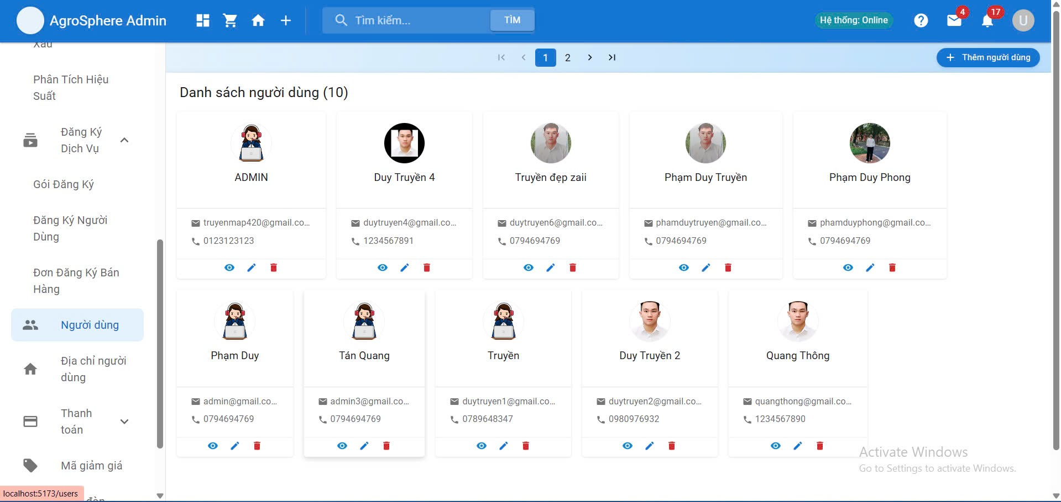

Test Case ID | Mô tả | Hành động | Điều kiện tiên quyết | Kết quả mong đợi | Kết quả thực tế | Kết quả |  |  | Kết quả |  |  | Chú thích
 |  |  |  |  |  | Vòng 1 |  |  | Vòng 2
 |  |  |  |  |  | Trạng thái | Ngày kiểm tra | Người kiểm tra | Trạng thái | Ngày kiểm tra | Người kiểm tra
GUI_SHOW Trang Quản lý tài khoản
GUI-QLTK01 | Label |  |  | -Label : #313a3f -Status : enable | -Label : #313a3f -Status : enable | Passed | 2025-04-06 | Thông | Passed | 2025-04-08 | Truyền
GUI-QLTK02 | Textbox |  |  | -Text color : #252422 -Status : enable | -Text color : #252422 -Status : enable | Passed | 2025-04-06 | Thông | Passed | 2025-04-08 | Truyền
GUI-QLTK03 | Image |  |  | -Text color : #252422 -Status : enable | -Label : #313a3f -Status : enable | Passed | 2025-04-06 | Thông | Passed | 2025-04-08 | Truyền
GUI-QLTK04 | Button |  |  | -Text color :#fec107 -Status : enable | -Text color :#fec107 -Status : enable | Passed | 2025-04-06 | Thông | Passed | 2025-04-08 | Truyền
FUNCTION_SHOW Quản lý tài khoản
FUNC-CNCT01 | Kiểm tra đăng nhập với tài khoản hợp lệ | 1. Nhập email và mật khẩu đúng. 2. Bấm "Đăng nhập" | Tài khoản đã được tạo và kích hoạt | Hệ thống chuyển đến trang chính người dùng | Hệ thống chuyển đến trang chính người dùng | Passed | 2025-04-06 | Thông | Passed | 2025-04-08 | Truyền
FUNC-QLTK02 | Kiểm tra đăng nhập thất bại | 1. Nhập email đúng và mật khẩu sai. 2. Bấm "Đăng nhập" | Tài khoản đã tồn tại | Hiển thị thông báo lỗi "Sai mật khẩu hoặc email" | Hiển thị thông báo lỗi "Sai mật khẩu hoặc email" | Passed | 2025-04-06 | Thông | Passed | 2025-04-08 | Truyền
FUNC-QLTK03 | Kiểm tra tạo tài khoản mới | 1. Truy cập trang đăng kí 2. Điền đầy đủ thông tin form đăng kí 3. Bấm "Đăng kí" | Chưa có tài khoản nào trùng email | Tạo tài khoản thành công và thông báo "Đăng ký thành công" | Tạo tài khoản thành công và thông báo "Đăng ký thành công" | Passed | 2025-04-06 | Thông | Passed | 2025-04-08 | Truyền
FUNC-QLTK04 | Kiểm tra đăng xuất khỏi hệ thống | 1. Đăng nhập thành công 2. Bấm "Đăng xuất". | Đã đăng nhập | Quay về trang giao diện khi chưa đăng nhập | Quay về trang giao diện khi chưa đăng nhập | Passed | 2025-04-06 | Thông | Passed | 2025-04-08 | Truyền
FUNC-QLTK05 | Khoá tài khoản người dùng | 1. Đăng nhập vào tài khoản admin 2. Chọn danh sách tài khoản 3. Chọn 1 tài khoản cần khoá 4. Xác nhận | Đăng nhập vai trò admin | Tài khoản bị khóa, không thể đăng nhập lại | Tài khoản bị khóa, không thể đăng nhập lại | Passed | 2025-04-06 | Thông | Passed | 2025-04-08 | Truyền
FUNC-QLTK06 | Xóa tài khoản người dùng | 1. Đăng nhập vào tài khoản admin 2. Chọn danh sách tài khoản 3. Chọn 1 tài khoản cần xoá 4. Xác nhận | Tài khoản người dùng đã tồn tại Admin đã đăng nhập | Tài khoản bị xóa khỏi hệ thống, không thể đăng nhập lại | Tài khoản bị xóa khỏi hệ thống, không thể đăng nhập lại | Passed | 2025-04-06 | Thông | Passed | 2025-04-08 | Truyền

Quản lý tin tức
Project Name | Xây dựng diễn đàn chia sẻ thông tin nông sản tích hợp AI tư vấn và thương mại hóa đa người dùng
Module Code | Quản lý tin tức
 | Hoàn thành | Lỗi | Chưa kiểm tra | Bị chăn | Tổng số trường hợp thử nghiệm
Round 1 | 6 | 0 | 0 | 0 | 6
Round 2 | 6 | 0 | 0 | 0 | 6

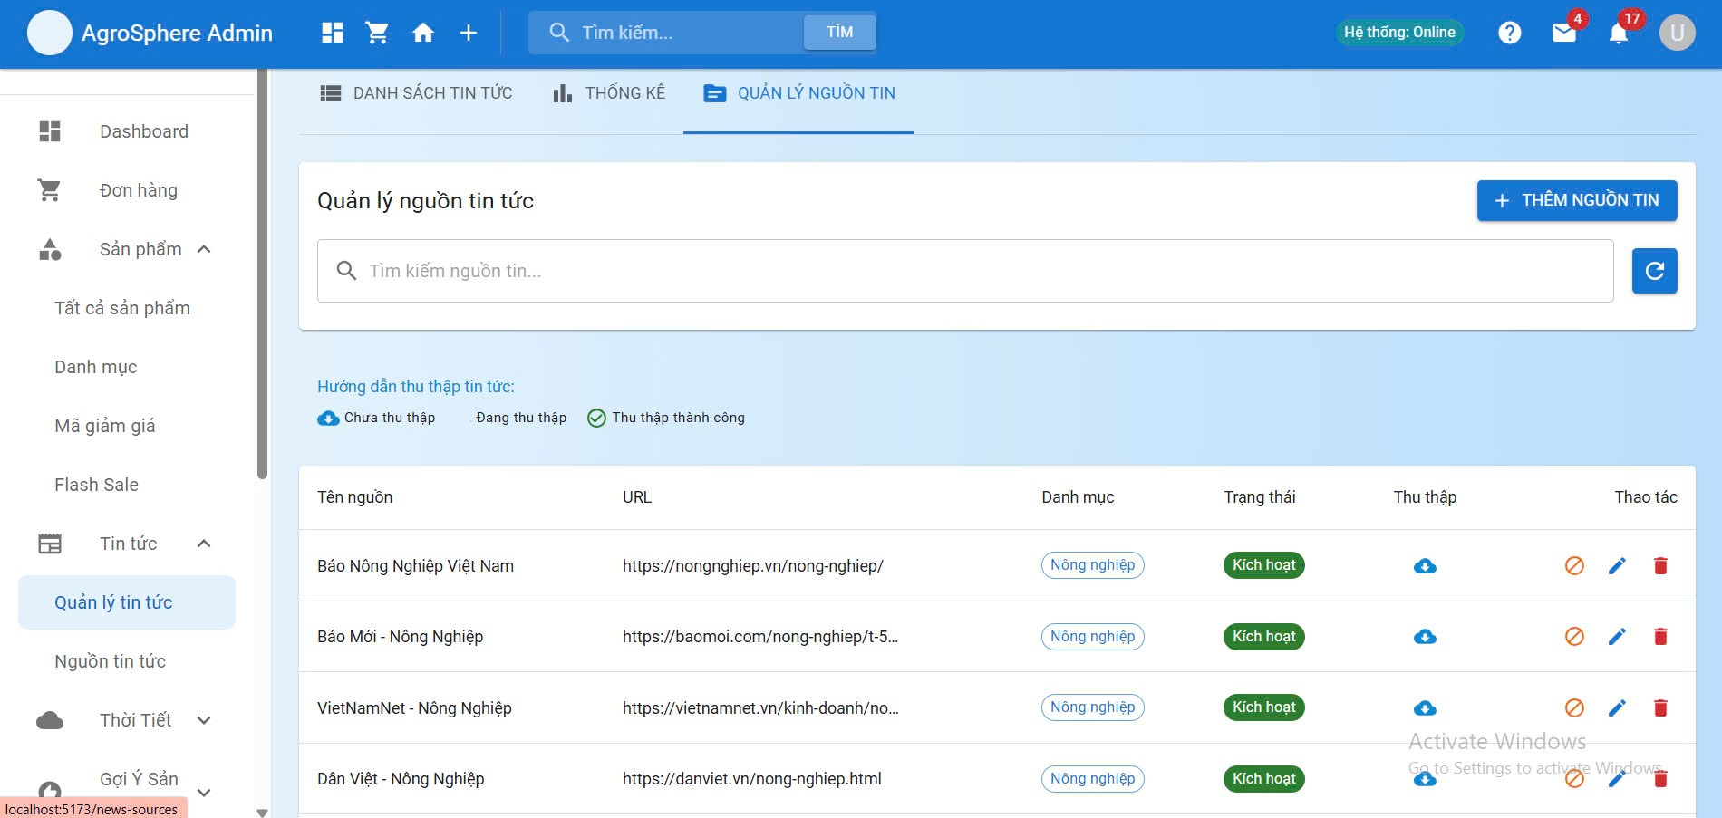

Test Case ID | Mô tả | Hành động | Điều kiện tiên quyết | Kết quả mong đợi | Kết quả thực tế | Kết quả |  |  | Kết quả |  |  | Chú thích
 |  |  |  |  |  | Vòng 1 |  |  | Vòng 2
 |  |  |  |  |  | Trạng thái | Ngày kiểm tra | Người kiểm tra | Trạng thái | Ngày kiểm tra | Người kiểm tra
GUI_SHOW Quản lý tin tức
GUI-QLTT01 | Label |  |  | -Label : #ffffff -Status : enable | -Label : #ffffff -Status : enable | Passed | 2025-04-08 | Đức | Passed | 2025-04-08 | Bách
GUI-QLTT02 | Textbox |  |  | -Label : #ffffff -Status : enable | -Label : #ffffff -Status : enable | Passed | 2025-04-08 | Đức | Passed | 2025-04-08 | Bách
GUI-QLTT03 | Button |  |  | -Label : #fec107 -Status : enable | -Label : #fec107 -Status : enable | Passed | 2025-04-08 | Đức | Passed | 2025-04-08 | Bách
GUI-QLTT04 | Button |  |  | -Label : #026b98 -Status : enable | -Label : #026b98 -Status : enable | Passed | 2025-04-08 | Đức | Passed | 2025-04-08 | Bách
GUI-QLTT05 | Button |  |  | -Label : #dc3546 -Status : enable | -Label : #dc3546 -Status : enable | Passed | 2025-04-08 | Đức | Passed | 2025-04-08 | Bách
FUNCTION_SHOW Quản lý tin tức
FUNC-QLTT01 | Kiểm tra hiển thị trang quản lý tin tức | 1. Đăng nhập tài khoản admin 2. Vào mục “Quản lý tin tức” | Truy cập vào trang web | Hiển thị giao diện trang quản lý tin tức | Hiển thị giao diện trang quản lý tin tức | Passed | 2025-04-08 | Đức | Passed | 2025-04-08 | Bách
FUNC-QLTT02 | Kiểm tra xem chi tiết tin tức | 1. Đăng nhập tài khoản admin 2. Vào mục “Quản lý tin tức” 3. Vào mục "Chi tiết tin tức" | Truy cập vào trang web | Hiển thị đầy đủ nội dung tin tức | Hiển thị đầy đủ nội dung tin tức | Passed | 2025-04-08 | Đức | Passed | 2025-04-08 | Bách
FUNC-QLTT03 | Kiểm tra tìm kiếm tin tức theo tiêu đề | 1. Đăng nhập tài khoản admin 2. Vào mục “Quản lý tin tức” 3. Vào mục "Tìm tin tức" | Truy cập vào trang web | Hiển thị danh sách tin phù hợp | Hiển thị danh sách tin phù hợp | Passed | 2025-04-08 | Đức | Passed | 2025-04-08 | Bách
FUNC-QLTT04 | Kiểm tra từ chối tin tức | 1. Đăng nhập tài khoản admin 2. Vào mục “Quản lý tin tức” 3. Chọn 1 tin tức chưa duyệt 4. Bấm từ chối | Truy cập vào trang web | Tin chuyển sang trạng thái “Đã từ chối” và ẩn khỏi trang chính | Tin chuyển sang trạng thái “Đã từ chối” và ẩn khỏi trang chính | Passed | 2025-04-08 | Đức | Passed | 2025-04-08 | Bách
FUNC-QLTT05 | Xem danh sách tin tức chờ duyệt | 1. Đăng nhập tài khoản admin 2. Vào mục “Quản lý tin tức” 3. Vào mục "Duyệt tin tức" | Truy cập vào trang web | Hiển thị danh sách tin chờ duyệt kèm trạng thái “Chờ duyệt” | Hiển thị danh sách tin chờ duyệt kèm trạng thái “Chờ duyệt” | Passed | 2025-04-08 | Đức | Passed | 2025-04-08 | Bách
FUNC-QLTT06 | Kiểm tra duyệt tin tức | 1. Đăng nhập tài khoản admin 2. Vào mục “Quản lý tin tức” 3. Vào mục "Duyệt tin tức" 4. Bấm "Duyệt" | Truy cập vào trang web | Tin chuyển sang trạng thái “Đã duyệt” và hiển thị công khai | Tin chuyển sang trạng thái “Đã duyệt” và hiển thị công khai | Passed | 2025-04-08 | Đức | Passed | 2025-04-08 | Bách

